快捷键
AD20常用快捷键总结（北冥有鱼）

功能 |  | 快捷键 | 备注
属性设置 |  | F11 |  | 常见单位换算：(有些小数省略了)
对齐 | 向左对齐 | 小键盘数字4（需自定义） | 自定义方法：编辑-对齐-Ctrl+左键单击对齐方式 - 可选的-选择对应的数字键 | 1英寸=1000mil
 | 向右对齐 | 小键盘数字6（需自定义） |  | 1.0mil = 0.0254mm
 | 向上对齐 | 小键盘数字8（需自定义） |  | 2.0mil = 0.0508mm
 | 向下对齐 | 小键盘数字2（需自定义） |  | 3.0mil = 0.0762mm
 | 横向等间距 | 小键盘数字1（需自定义） |  | 4.0mil = 0.1016mm
 | 纵向等间距 | 小键盘数字7（需自定义） |  | 5.0mil = 0.127mm
 | 横向居中对齐 | 小键盘数字3（需自定义） |  | 10 mil = 0.254mm
 | 纵向居中对齐 | 小键盘数字9（需自定义） |  | 1mm=39.37mil
元件调整 | 鼠标吸附元件 | M+M |  | 2mm=78.74mil
 | 矩形框放置元器件 | I+L |  | 3mm=118.11mil
 | 旋转器件（系统角度） | 空格键盘 |  | 4mm=157.48mil
 | 旋转器件（自定义角度） | M+O |  | 5mm=196.85mil
 | 逐个放置元件 | T+O+C |  | 10mm=393.7mil
调整位号 |  | A+P
显示与隐藏 |  | N
特殊粘贴 |  | E+A | 特殊粘贴
选择 | 框选 | S+I
 | 反选 | S+O
 | 线选 | S+L
 | 选择网络 | S+N
 | 物理连接 | S+C
 | 选择连接的铜皮 | S+P
 | 多选 | S+T 或 shift
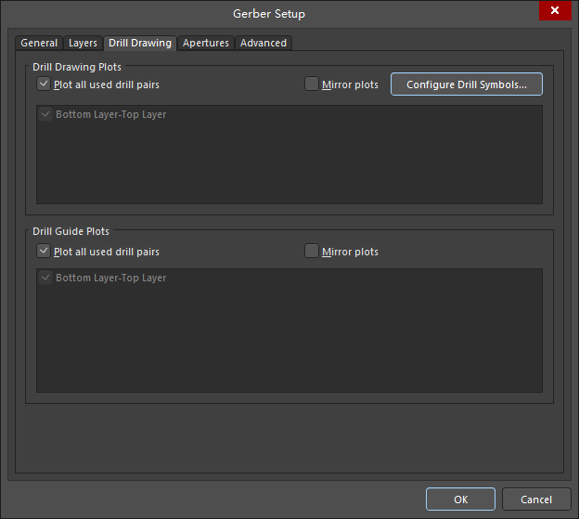
 | 选中单根连线（可用于选择板框） | Tab | 本人最常用 | Gerber output
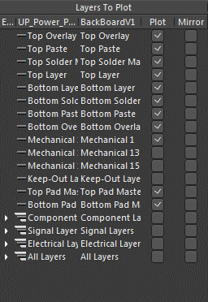
查询与搜索器件 |  | J+C(PCB、SCH都适用)
显示 | 隐藏层+半透明对象 | L
 | 坐标信息的隐藏与显示 | Shift+H
 | 切换悬浮的坐标显示风格 | Shift+D
 | 切换层显示模式（单多层显示切换） | Shift+S
 | 切换到2D视图 | 2
 | 切换到3D视图 | 3
 | 板子翻转 | V+B
 | 切换层 | + -或 Ctrl+Shift+鼠标滚轮
栅格 | 设置栅格属性 | G
 | 板子背景栅格显示 | Ctrl+G
层叠管理 |  | D+K
运行DRC检查 |  | T+D+R
快速定义板框 |  | 选择边框后 D+S+D
铺铜 | 铺铜管理器 | T+G+M
 | 重新铺铜 | T+G+A
 | 撤销单步铺铜操作 | Backspace | 同样适用于走线
 | 铺铜完成后调整铺铜 | 小键盘 .(需自定义) | 自定义方法：选中铺铜-铺铜上右键- 铺铜操作-Ctrl+左键单击调整铺铜边沿-可选的-选择对应的数字键
走线 | 走线时，设置走线的线宽 | Shift+W
 | 走线时，设置焊盘大小 | Shift+V |  | 注意PCB中必须使用机械1层做板框
 | 切换走线形状 | Shift+空格 | 需要切换到美式键盘
 | 切换走线模式 | Shift+R
 | 显示走线长度 | Shift+G
 | 截断走线 | E+K或E+D（连续断线）
 | 走线时添加过孔 | 走线状态+2（再按L可以切换层）
 | 走线高亮调整 | []
 | 布线过程取消布线 | Backspace |  | 88246426824682
 | 删除走线 | Backspace
泪滴 |  | T+E
跟踪修线 |  | Ctrl+Alt+G
可视化间距显示 |  | Ctrl+W | 忽略障碍走线模式不能使用此功能
转换钻孔 |  | T+V+B
测量距离 |  | Ctrl+M
切换单位 |  | Ctrl+Q
查找遗漏布线 |  | PCB-Nets-All Nets
保存 |  | Ctrl+S | 最最最重要的
 |  |  | 

 | 关注公众号：电子开发者养成记 |  | 作者个人微信号：bmyyqzs
 | 回复：AD快捷键
 | 可获得此文档下载链接

